Link Video học
Link Video học Web: |  | https://www.youtube.com/watch?v=6ca7Roj_NfE&list=PLPNLZmPSwSkc0jZwYBIxHjACQrq16lJQe
Link trang web mẫu: |  | ivymoda.com
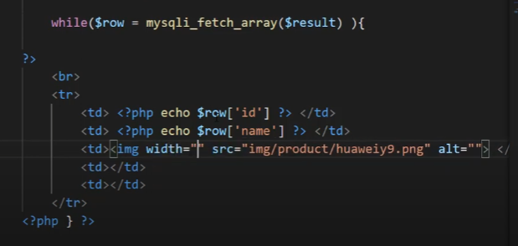
 |  |  |  |  |  |  |  |  | B
 |  |  | Tạo ra thanh Slider |  | Nảy ra các khái niệm về css.
 |  | Tạo giao diện trang chủ, phần 2

Thiết kế trang chủ

Tạo trang danh mục sản phẩm |  |  |  |  |  |  |  | Chưa tạo ra SQL

Trang giỏ hàng |  |  |  | Giao diện

Trang giao hàng

 |  |  |  |  |  |  |  |  |  | Đổ dữ liệu SQL ra HTML.
Trang thanh toán.

 |  |  |  |  |  |  |  |  |  | Chuyển sang File PHP để tương tác với CSDL.
 |  |  |  | Sử dụng Xamp để giả lập backend. |  |  | php: ngôn ngữ tương tác với font-end
 |  |  |  |  |  |  |  |  |  |  | Tạo giao diện trang thêm danh mục.

Tạo giao diện trang thêm danh mục. |  |  |  |  |  |  |  |  |  |  | Tạo ra một trang như trang WordPress.
 |  |  |  |  |  |  |  |  |  |  |  | Sao lại tạo ra một trang như wordPress ấy nhỉ
 |  |  |  |  |  |  |  |  |  |  | Thêm sản phẩm. | sử dụng cho phòng PC đông dương 1
 |  |  |  | Back-end. |  | Đổ dữ liệu ra bằng lệnh PHP.
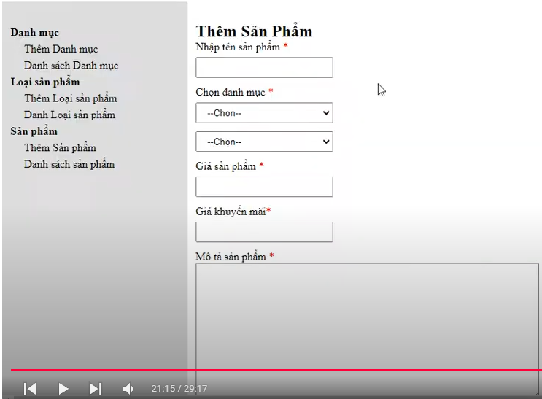

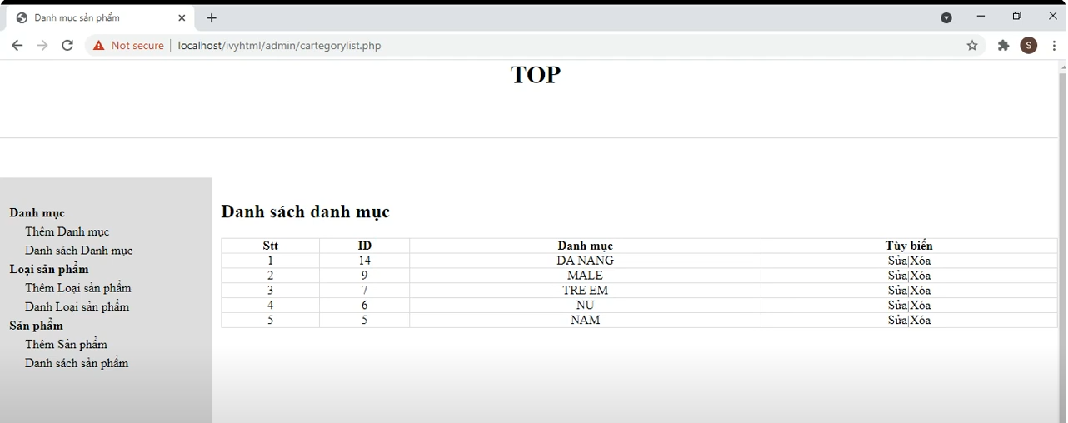

định danh thẻ bằng id hoặc Class.

Tạo ra trang như trang wordpress
 |  |  |  |  |  | Đổ cơ sở dữ liệu ra.
 |  |  |  |  |  | Hosting Server.

Link học: | https://www.youtube.com/watch?v=wGf-SVWj0yY&list=PLPNDi-wPpMzgEZnBnAAijM-SS7SidP2jr&index=10

Id và Class.
id và Class trong HTML.

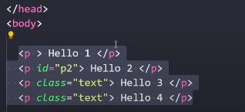
 | Class và id.

 | nhiều thẻ có thể chung class

Tạo ra SearchBox
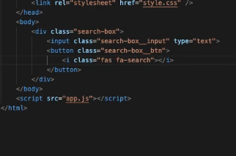

Cách để sử dụng Icon trong HTML
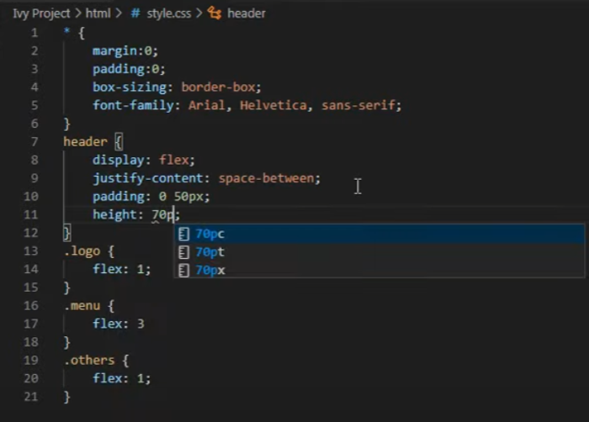
Nhúng phần Font Icon.

Chèn Check box vào bangr html
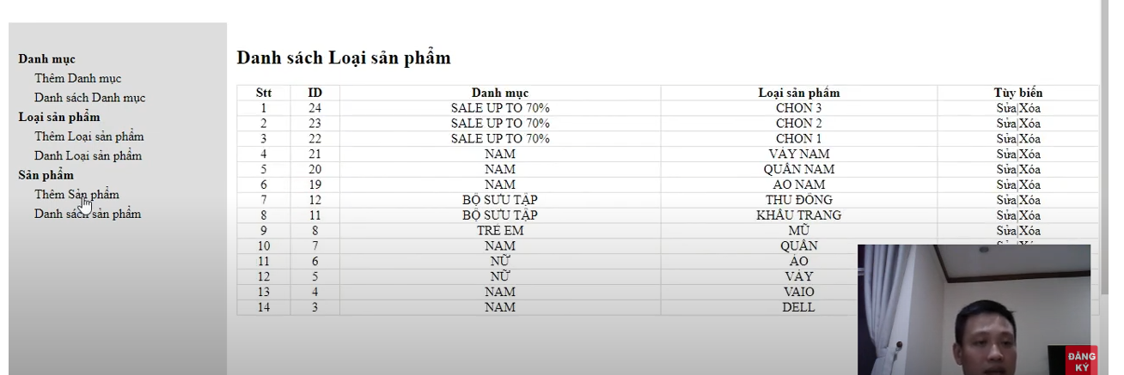
Sẽ đọc File CSS từ trên xuống dưới. |  |  |  | Link Video Code tạo gao diện cho trang web học Full: |  | https://www.youtube.com/watch?v=6ca7Roj_NfE&list=PLPNLZmPSwSkc0jZwYBIxHjACQrq16lJQe
 |  |  |  | Link Video Code Logic 3 lớp cho trang web học Full: |  | https://www.youtube.com/watch?v=wsLHHJFIO4g&list=PLPNDi-wPpMzgEZnBnAAijM-SS7SidP2jr&index=13
Link học Back-End.

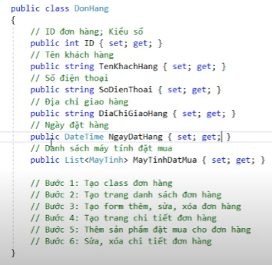
https://www.youtube.com/watch?v=-pWlj1S1ufE

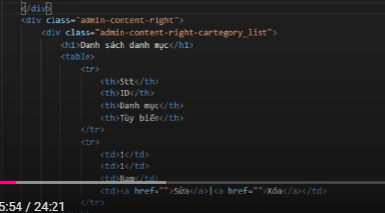

 | Khả năng nó đang không ăn được vào trong.

 |  | Css nó ra bình thường đây, file kia nó bị lỗi gì rồi. |  |  | Thêm dữ liệu.

 |  |  |  | Lấy dữ liệu từ ô nhập liệu trên trang Web.
 |  |  |  |  |  |  | Từ thẻ link sửa này làm sao nó lấy ra được cái ID
Nguyên nhân là tại đâu nhỉ
 |  |  | xử lý Form với input type="text"
 | Tại sao lại không thể CSS được.
 |  |  | https://www.youtube.com/watch?v=Z_yklMHacWY

Nhập dữ liệu từ Form html
https://www.youtube.com/watch?v=UmnSom1k_ww

Phải sử dụng css.

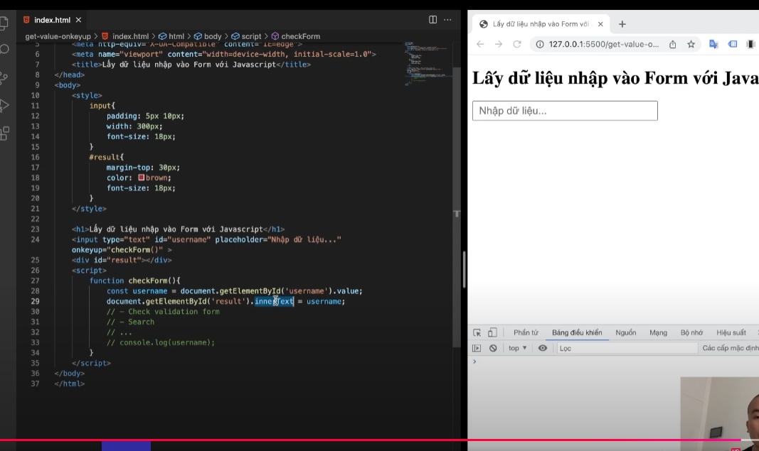


 | Truyền được dữ liệu sang rồi nhưng lại bị lỗi.

 | Nó có truyền được dữ liệu sang Form

Sheet1
Truyền dữ liệu từ View sang Controller.

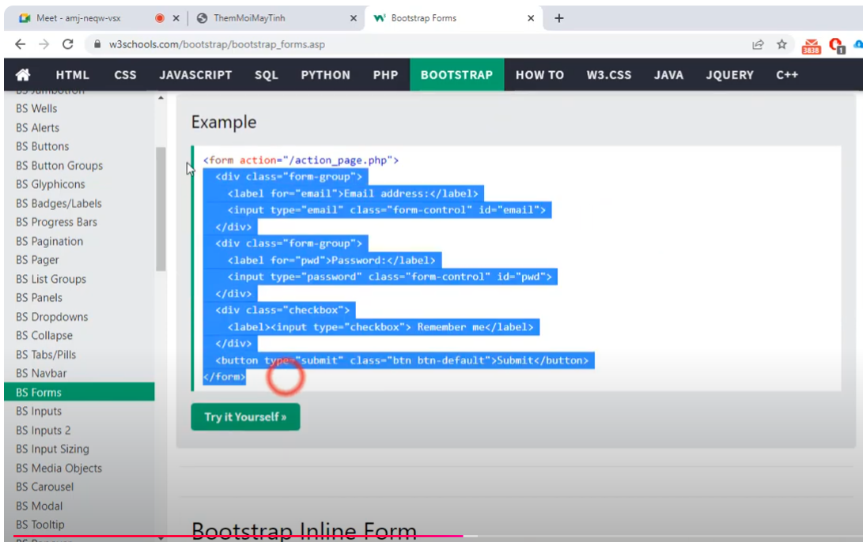

 | BootTrapForm

 | Copy tất cả những cái này.

 | Có thế mà ko nghĩ ra sớm.

Sheet2
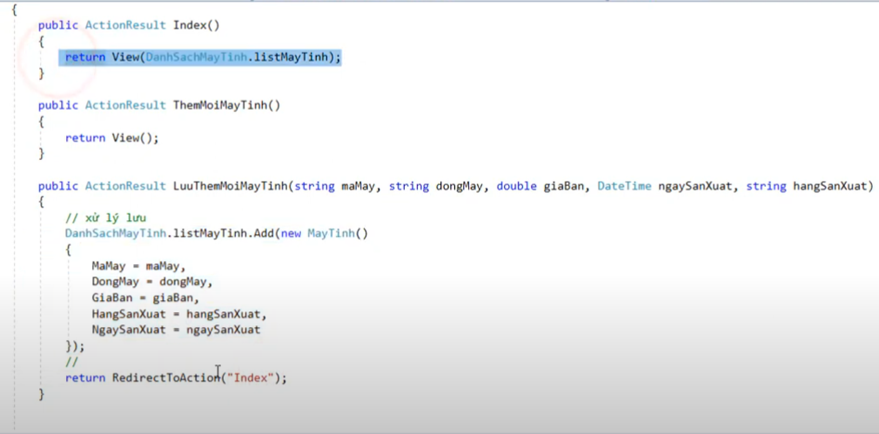
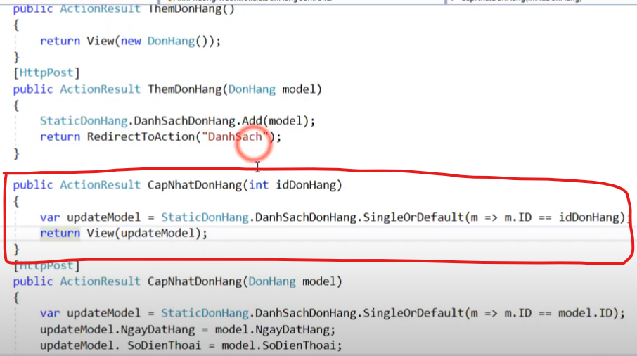

 | Làm sao để kích vào đây mà nó lấy được id.
Thêm xong quay trở về trang Index,
 |  | Truyền vào trong View là một đối tượng.
Thêm xong quay trở về trang index

Cập nhật đơn hàng
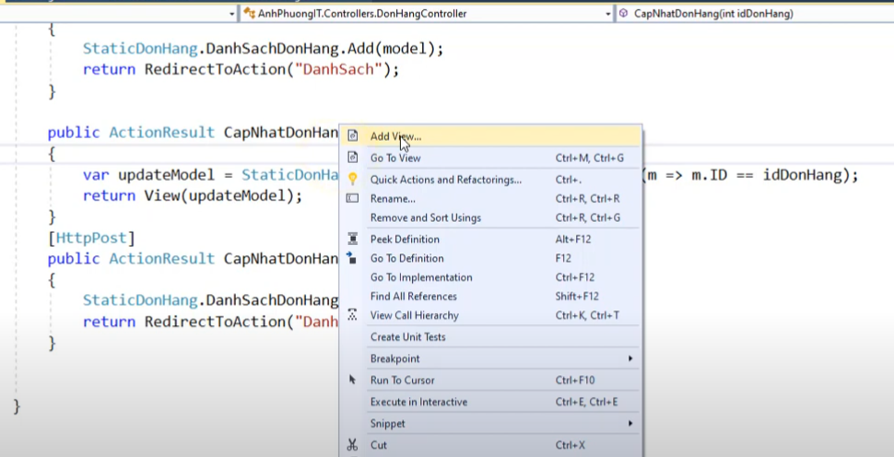
Tạo ra một View mới để cập nhật đơn hàng.

Sửa theo mô hình MVC
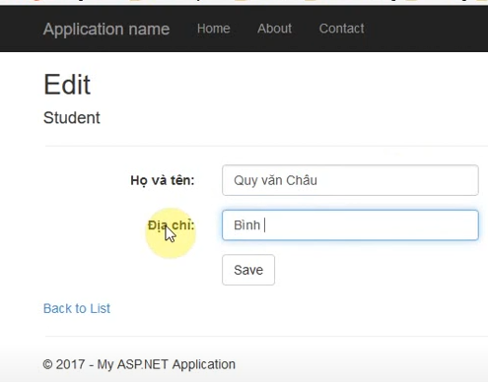
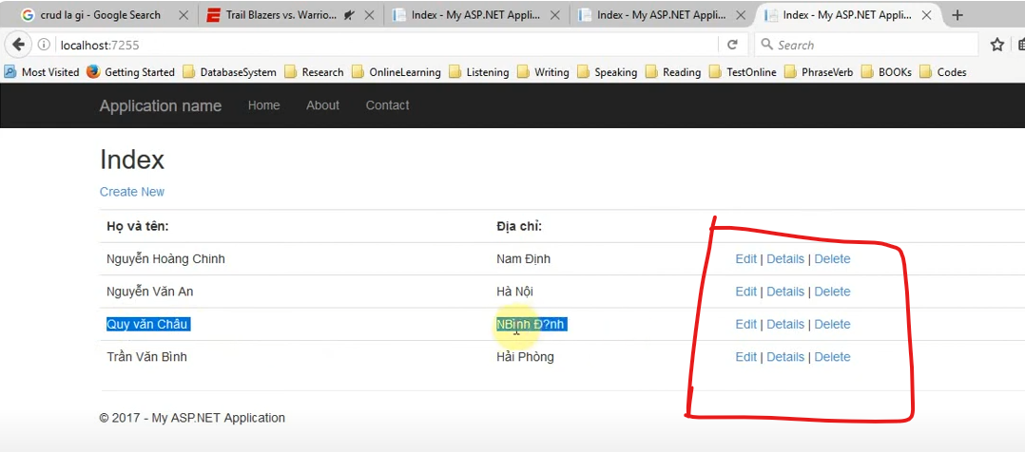

Nếu mà sửa như vậy thì thực sự là quá ăn sẵn rồi.

Sheet7
Nguyên tắc là phải lấy sang một Form mới chứ không sao lấy được ID.

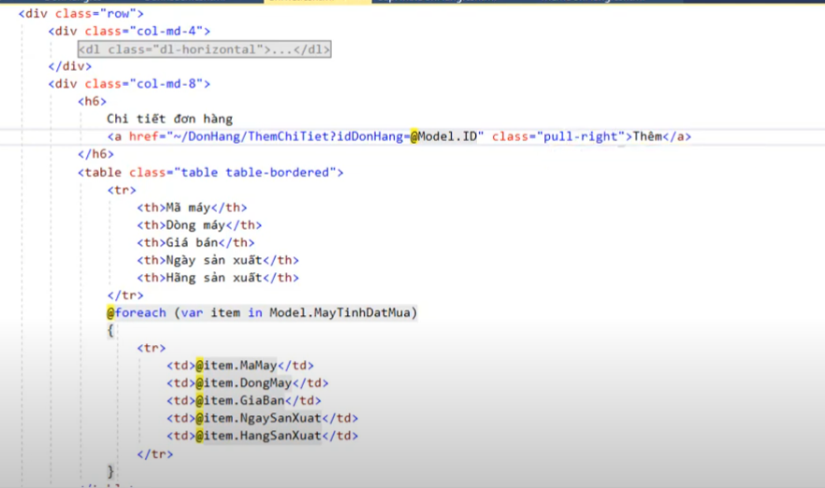
 | Do Id truyền trong URL
 |  |  |  | Link video | https://www.youtube.com/watch?v=Ek-3RImSfbM&list=PLPNDi-wPpMzgEZnBnAAijM-SS7SidP2jr&index=14
 |  |  |  | đây này , cách lấy ID sản phẩm.

 | Thành công, đã chuyển được sang Form sửa

 |  | Lấy giá trị từ csdl

 |  |  | Sửa thì nó nhảy sang trang chi tiết của đơn hàng đó.

Sheet5
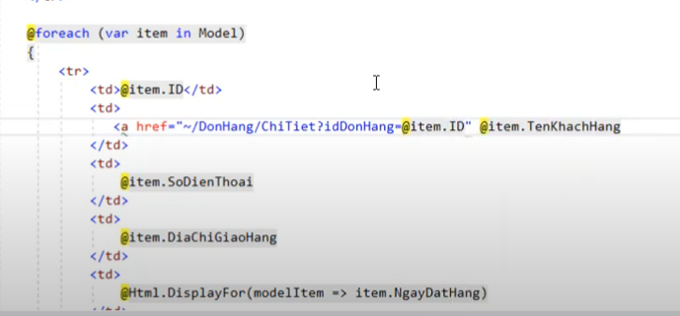
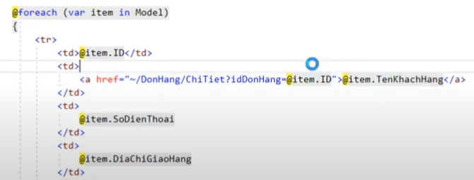

 |  | Cho nội dung thẻ a vào bên trong.
Controller
 | action Chi tiết.

Thẻ a trong PHP
